상품제안서
접이식스텐컵(3단) | 상품코드: F11192

 |  |  |  |  |  | 02-412-0044 | www.easy1.co.kr
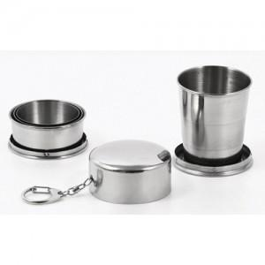

【상세/제작정보】 | 100개 이상 실크인쇄 1도 무료 레이저인쇄 별도

【인쇄/포장옵션】 | 실크, 레이저 / 포장지포장

【공급단가】 | 수량 | 100~ | 500~ | 1,000~ | 3,000~
*VAT별도 | 단가 | 3,380원 | 3,250원 | 3,130원 | 3,000원

【상품 URL】 | https://easy1.co.kr:443/src/goods_detail.php?gdno=11192

